Polska a UE
Średnie miesięczne ceny skupu mleka surowego

Dane Komisji Europejskiej

KRAJ | I | II | III | IV | V | VI | VII | VIII | IX | X | XI | XII | I-2005 | II | III | IV | V | VI | VII | VIII | IX | X | XI | XII | I-16 | II | III | IV | V | VI | VII | VIII | IX | X | XI | XII | I-17 | II | III | IV | V | VI | VII | VIII | IX | X | XI | XII | I-18 | II | III | IV | V | VI | VII | VIII | IX
Francja | 29.220 | 29.040 | 27.180 | 24.740 | 25.750 | 26.440 | 28.420 | 30.560 | 30.770 | 30.400 | 30.160 | 29.770 | 30.840 | 30.260 | 28.460 | 26.590 | 26.180 | 26.720 | 28.190 | 30.520 | 32.650 | 32.4 | 32.5 | 32.1 | 29.1 | 28.9 | 28.0 | 28.4 | 28.8 | 28.7 | 28.4 | 29.4 | 30.2 | 31.6 | 32.3 | 32.7 | 34.2 | 33.3 | 30.5 | 33.6 | 32.4 | 32.3 | 34.0 | 35.0 | 36.6 | 36.2 | 36.4 | 36.0 | 35.3 | 35.0 | 33.9 | 32.3 | 32.4 | 33.6 | 33.7 | 35.8 | 36.0
Niemcy | 28.640 | 28.120 | 27.710 | 27.650 | 27.990 | 27.780 | 27.870 | 28.440 | 29.690 | 30.990 | 31.500 | 30.520 | 27.250 | 26.750 | 26.450 | 26.300 | 26.150 | 26.320 | 26.350 | 26.700 | 28.770 | 34.4 | 34.7 | 34.4 | 28.9 | 28.1 | 27.3 | 25.7 | 24.0 | 23.2 | 23.4 | 24.3 | 26.4 | 30.4 | 33.1 | 33.7 | 34.1 | 34.0 | 33.6 | 33.5 | 33.8 | 34.4 | 35.9 | 37.4 | 39.4 | 40.3 | 40.5 | 40.0 | 36.8 | 34.9 | 34.2 | 33.0 | 32.4 | 32.6 | 33.2 | 33.8 | 35.4
Polska |  |  |  |  | 16.900 | 20.700 | 22.000 | 22.230 | 22.800 | 23.400 | 24.700 | 25.500 | 26.620 | 26.410 | 25.800 | 25.190 | 24.910 | 23.950 | 23.970 | 24.590 | 24.970 | 28.9 | 30.1 | 29.8 | 26.1 | 25.6 | 25.7 | 24.4 | 23.3 | 23.1 | 23.3 | 25.0 | 26.4 | 28.3 | 29.6 | 30.7 | 30.2 | 30.6 | 30.5 | 30.7 | 31.0 | 31.3 | 31.6 | 32.6 | 33.7 | 34.8 | 36.0 | 36.1 | 34.0 | 33.0 | 32.4 | 32.0 | 30.7 | 30.4 | 30.4 | 30.7 | 31.6
Słowacja | 22.510 | 22.790 | 22.970 | 23.010 | 22.260 | 22.610 | 22.680 | 22.610 | 22.870 | 23.350 | 23.880 | 24.430 | 25.110 | 25.110 | 25.280 | 24.530 | 24.610 | 24.290 | 23.730 | 24.180 | 24.370 | 29.3 | 29.9 | 30.6 | 27.5 | 26.8 | 25.9 | 24.7 | 23.7 | 23.2 | 23.1 | 23.4 | 24.2 | 25.8 | 27.1 | 28.3 | 29.2 | 29.5 | 29.5 | 29.8 | 29.9 | 30.0 | 30.5 | 30.9 | 32.0 | 33.1 | 33.6 | 34.0 | 33.7 | 33.0 | 32.4 | 30.9 | 30.7 | 30.6 | 30.8 | 30.8 | 31.7
Czechy | 24.140 | 24.010 | 24.130 | 24.420 | 24.990 | 24.990 | 25.120 | 25.120 | 25.370 | 25.780 | 26.460 | 27.220 | 27.560 | 27.630 | 27.360 | 27.160 | 27.000 | 26.620 | 26.010 | 26.210 | 27.000 | 27.6 | 31.2 | 31.0 | 26.4 | 25.5 | 24.5 | 23.6 | 22.5 | 22.0 | 22.0 | 22.3 | 23.1 | 24.4 | 25.7 | 27.0 | 28.0 | 28.8 | 29.3 | 29.9 | 30.4 | 31.0 | 31.5 | 31.6 | 33.1 | 34.7 | 35.2 | 35.4 | 34.5 | 33.8 | 32.8 | 32.1 | 31.2 | 30.8 | 28.2 | 31.2 | 32.0

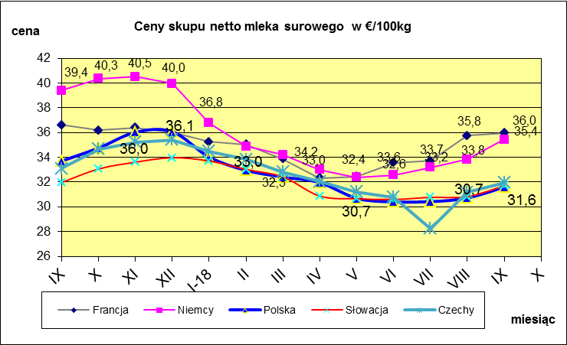
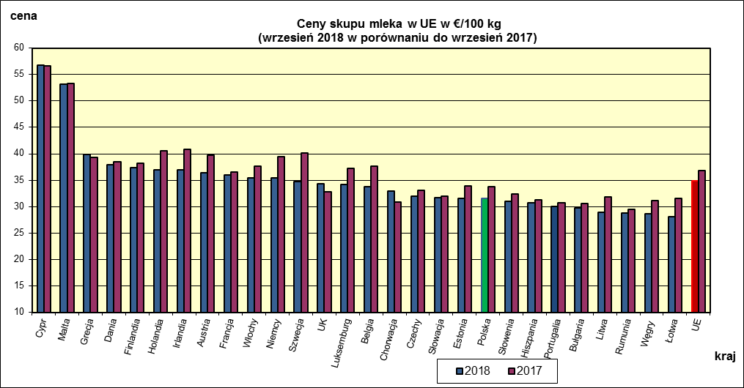
 | dane wstępne |  |  |  |  |  |  |  |  |  |  |  |  |  |  |  |  |  |  |  |  |  | IX-2018 | IX-2017
 |  |  |  |  |  |  |  |  |  |  |  |  |  |  |  |  |  |  |  |  |  | Cypr | 56.83 | 56.58
 |  |  |  |  |  |  |  |  |  |  |  |  |  |  |  |  |  |  |  |  |  | Malta | 53.21 | 53.35
 |  |  |  |  |  |  |  |  |  |  |  |  |  |  |  |  |  |  |  |  |  | Grecja | 39.83 | 39.34
 |  |  |  |  |  |  |  |  |  |  |  |  |  |  |  |  |  |  |  |  |  | Dania | 37.95 | 38.44
 |  |  |  |  |  |  |  |  |  |  |  |  |  |  |  |  |  |  |  |  |  | Finlandia | 37.4 | 38.22
 |  |  |  |  |  |  |  |  |  |  |  |  |  |  |  |  |  |  |  |  |  | Holandia | 37 | 40.5
 |  |  |  |  |  |  |  |  |  |  |  |  |  |  |  |  |  |  |  |  |  | Irlandia | 37 | 40.79
 |  |  |  |  |  |  |  |  |  |  |  |  |  |  |  |  |  |  |  |  |  | Austria | 36.45 | 39.74
 |  |  |  |  |  |  |  |  |  |  |  |  |  |  |  |  |  |  |  |  |  | Francja | 35.98 | 36.6
 |  |  |  |  |  |  |  |  |  |  |  |  |  |  |  |  |  |  |  |  |  | Włochy | 35.44 | 37.7
 |  |  |  |  |  |  |  |  |  |  |  |  |  |  |  |  |  |  |  |  |  | Niemcy | 35.43 | 39.39
 |  |  |  |  |  |  |  |  |  |  |  |  |  |  |  |  |  |  |  |  |  | Szwecja | 34.7 | 40.2
 |  |  |  |  |  |  |  |  |  |  |  |  |  |  |  |  |  |  |  |  |  | UK | 34.3 | 32.82
 |  |  |  |  |  |  |  |  |  |  |  |  |  |  |  |  |  |  |  |  |  | Luksemburg | 34.12 | 37.27
 |  |  |  |  |  |  |  |  |  |  |  |  |  |  |  |  |  |  |  |  |  | Belgia | 33.73 | 37.7
 |  |  |  |  |  |  |  |  |  |  |  |  |  |  |  |  |  |  |  |  |  | Chorwacja | 33 | 30.84
 | Ceny sprzedaży netto odtłuszczonego mleka w proszku i masła ekstra w blokach*. |  |  |  |  |  |  |  |  |  |  |  |  |  |  |  |  |  |  |  |  | Czechy | 31.96 | 33.08
 |  |  |  |  |  |  |  |  |  |  |  |  |  |  |  |  |  |  |  |  |  | Słowacja | 31.71 | 31.97
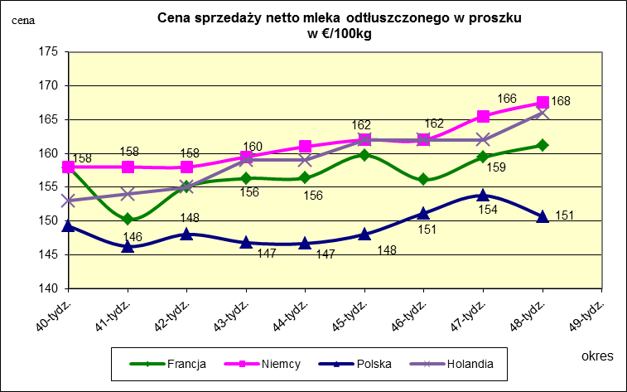
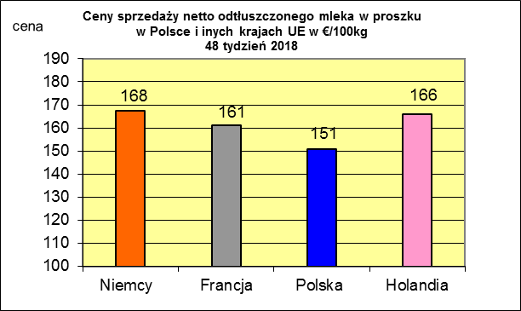
 |  |  |  |  |  |  |  |  |  |  |  |  |  |  |  |  |  |  |  |  |  | Estonia | 31.61 | 33.97
 |  |  |  |  |  |  |  |  |  |  |  |  |  |  |  |  |  |  |  |  |  | Polska | 31.6 | 33.71
 |  |  |  |  |  |  |  |  |  |  |  |  |  |  |  |  |  |  |  |  |  | Słowenia | 30.96 | 32.38
 |  |  |  |  |  |  |  |  |  |  |  |  |  |  |  |  |  |  |  |  |  | Hiszpania | 30.78 | 31.26

 |  |  |  |  |  |  |  |  |  |  |  |  |  |  |  |  |  |  |  |  |  | Portugalia | 30.03 | 30.77
 |  |  |  |  |  |  |  |  |  |  |  |  |  |  |  |  |  |  |  |  |  | Bułgaria | 29.72 | 30.6
 |  |  |  |  |  |  |  |  |  |  |  |  |  |  |  |  |  |  |  |  |  | Litwa | 28.95 | 31.79
 |  |  |  |  |  |  |  |  |  |  |  |  |  |  |  |  |  |  |  |  |  | Rumunia | 28.82 | 29.46
 |  |  |  |  |  |  |  |  |  |  |  |  |  |  |  |  |  |  |  |  |  | Węgry | 28.69 | 31.17
 |  |  |  |  |  |  |  |  |  |  |  |  |  |  |  |  |  |  |  |  |  | Łotwa | 28.15 | 31.49
 |  |  |  |  |  |  |  |  |  |  |  |  |  |  |  |  |  |  |  |  |  | UE | 34.83 | 36.83

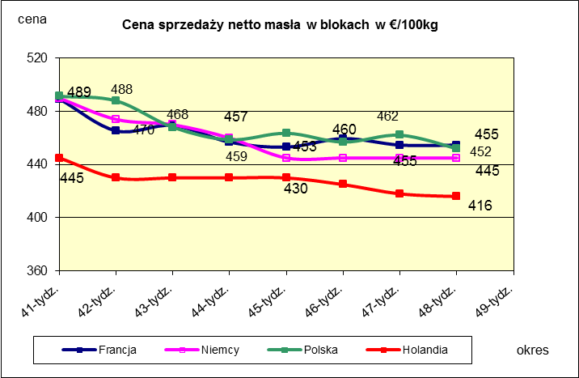
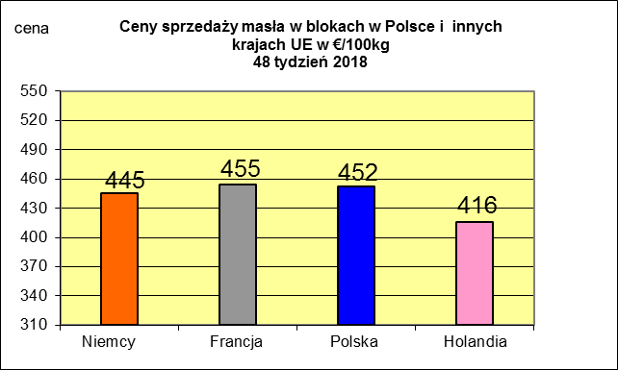
 |  |  |  |  |  |  |  |  |  |  |  |  |  |  |  |  |  |  |  |  |  |  | 2017r. | 2016r.
 |  |  |  |  |  |  |  |  |  |  |  |  |  |  |  |  |  |  |  |  |  | Cypr | 55.88 | 56
 |  |  |  |  |  |  |  |  |  |  |  |  |  |  |  |  |  |  |  |  |  | Grecja | 38.79 | 38.65
 |  |  |  |  |  |  |  |  |  |  |  |  |  |  |  |  |  |  |  |  |  | Holandia | 37.96 | 28.38
 |  |  |  |  |  |  |  |  |  |  |  |  |  |  |  |  |  |  |  |  |  | Szwecja | 37.94 | 30.7
 |  |  |  |  |  |  |  |  |  |  |  |  |  |  |  |  |  |  |  |  |  | Finlandia | 37.63 | 37.2
 |  |  |  |  |  |  |  |  |  |  |  |  |  |  |  |  |  |  |  |  |  | Austria | 37.34 | 31.17
 |  |  |  |  |  |  |  |  |  |  |  |  |  |  |  |  |  |  |  |  |  | Włochy | 37.02 | 31.99
 |  |  |  |  |  |  |  |  |  |  |  |  |  |  |  |  |  |  |  |  |  | Dania | 36.79 | 28.68
 |  |  |  |  |  |  |  |  |  |  |  |  |  |  |  |  |  |  |  |  |  | Irlandia | 36.42 | 28.1
 |  |  |  |  |  |  |  |  |  |  |  |  |  |  |  |  |  |  |  |  |  | Niemcy | 36.41 | 27.38
 |  |  |  |  |  |  |  |  |  |  |  |  |  |  |  |  |  |  |  |  |  | Luksemburg | 35.42 | 28
 |  |  |  |  |  |  |  |  |  |  |  |  |  |  |  |  |  |  |  |  |  | Belgia | 35.05 | 26.7
 |  |  |  |  |  |  |  |  |  |  |  |  |  |  |  |  |  |  |  |  |  | Francja | 34.4 | 30.18
 |  |  |  |  |  |  |  |  |  |  |  |  |  |  |  |  |  |  |  |  |  | Estonia | 32.68 | 23.76
 |  |  |  |  |  |  |  |  |  |  |  |  |  |  |  |  |  |  |  |  |  | Polska | 32.37 | 25.96
 |  |  |  |  |  |  |  |  |  |  |  |  |  |  |  |  |  |  |  |  |  | UK | 31.89 | 27.18
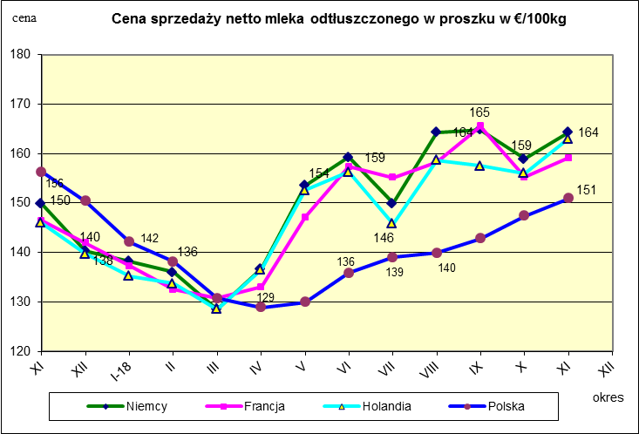
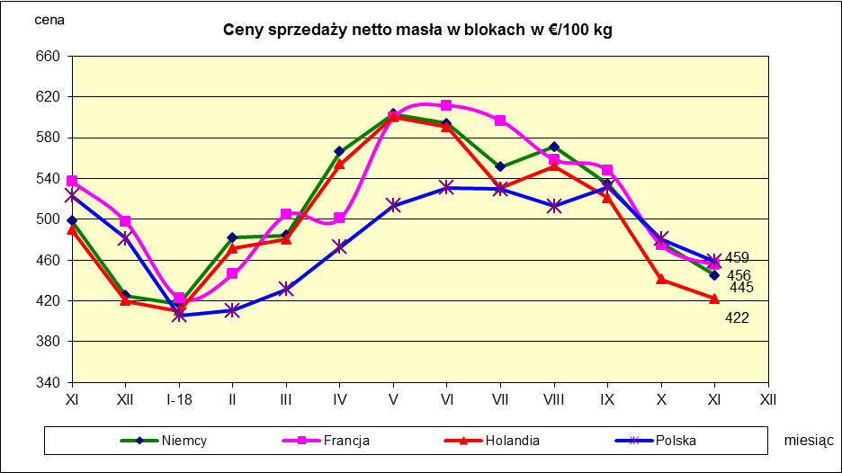
 |  |  |  |  |  |  |  |  |  |  |  |  |  |  |  |  |  |  |  |  |  | Czechy | 31.59 | 24.08
 |  |  |  |  |  |  |  |  |  |  |  |  |  |  |  |  |  |  |  |  |  | Słowacja | 30.99 | 25.31
 |  |  |  |  |  |  |  |  |  |  |  |  |  |  |  |  |  |  |  |  |  | Hiszpania | 30.96 | 29.12
 |  |  |  |  |  |  |  |  |  |  |  |  |  |  |  |  |  |  |  |  |  | Litwa | 30.61 | 21.72
 |  |  |  |  |  |  |  |  |  |  |  |  |  |  |  |  |  |  |  |  |  | Węgry | 30.48 | 23.8
 |  |  |  |  |  |  |  |  |  |  |  |  |  |  |  |  |  |  |  |  |  | Słowenia | 30.32 | 25.28
 |  |  |  |  |  |  |  |  |  |  |  |  |  |  |  |  |  |  |  |  |  | Łotwa | 29.76 | 21.63
 |  |  |  |  |  |  |  |  |  |  |  |  |  |  |  |  |  |  |  |  |  | Portugalia | 29.68 | 27.77
 |  |  |  |  |  |  |  |  |  |  |  |  |  |  |  |  |  |  |  |  |  | Rumunia | 29.19 | 25.66
 |  |  |  |  |  |  |  |  |  |  |  |  |  |  |  |  |  |  |  |  |  | UE | 34.86 | 28.46

*Źródło:clal.it, FranceAgriMer, prodzuivel.nl

Średnie mies. 2016-2018
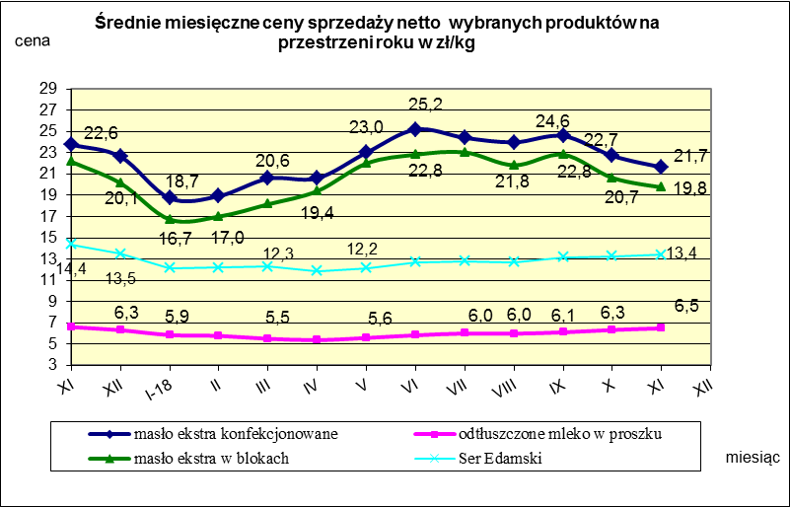

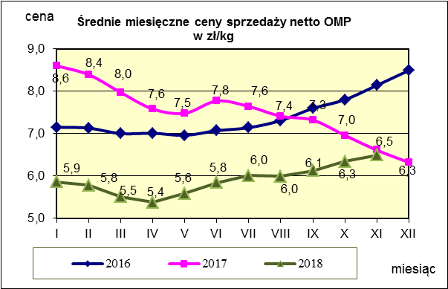
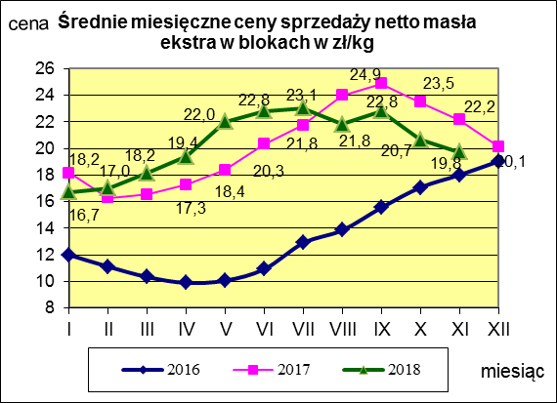
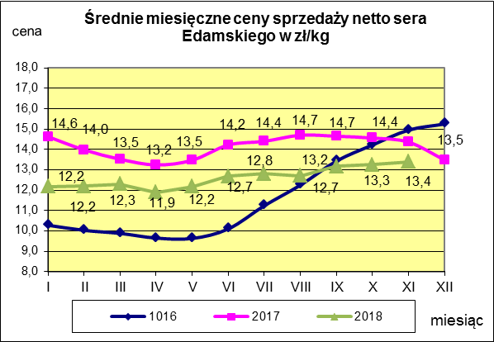

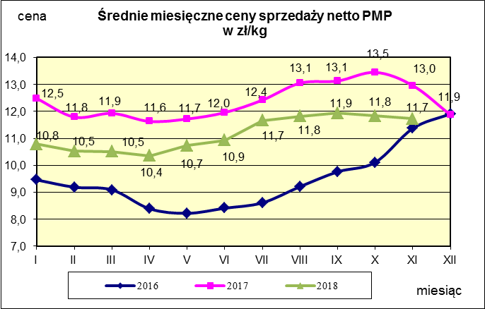
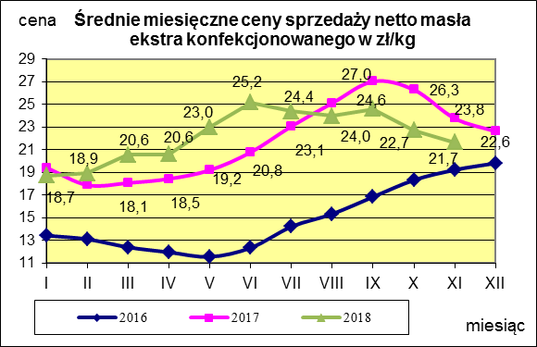
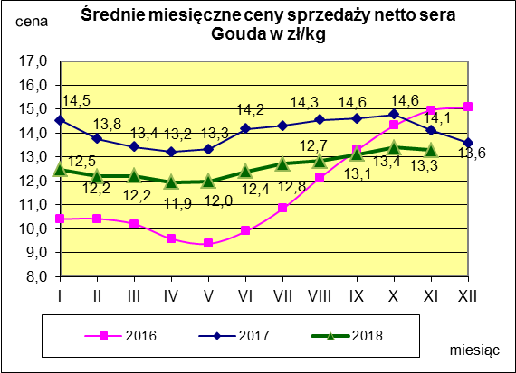

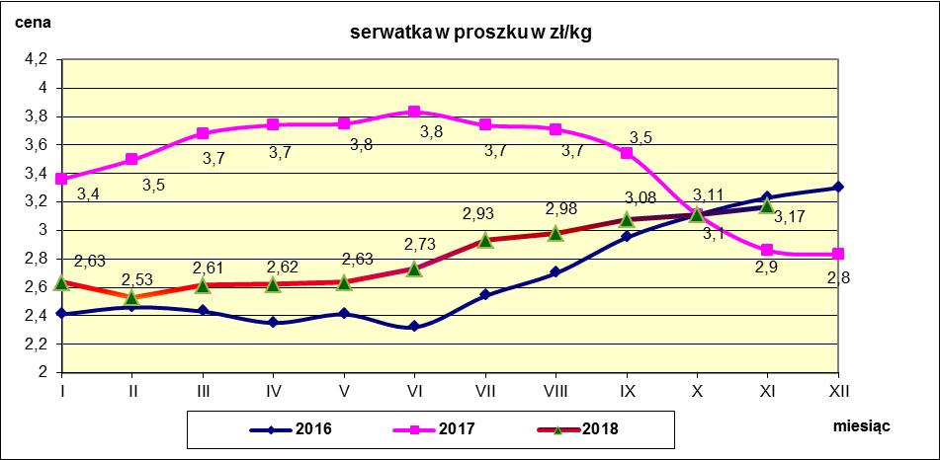

c. sprzedaży sery i twarogi
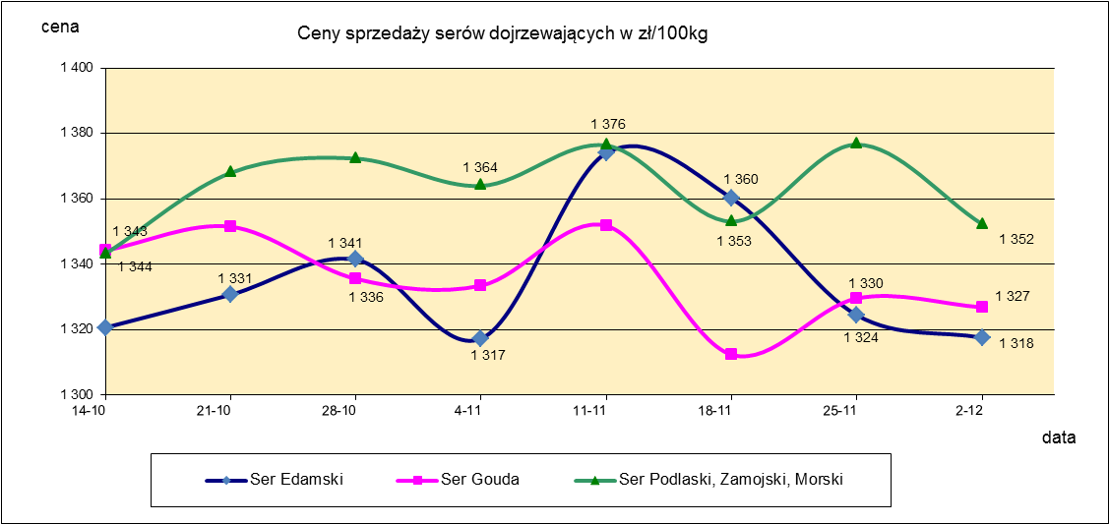
Ceny sprzedaży (NETTO) wybranych produktów mleczarskich za okres: 26.11-02.12.2018r.
Średnie ceny liczone są jako średnia ważona za 100 kg.
Daty podane w tabelach oznaczają ostatni dzień analizowanego tygodnia (poniedziałek - niedziela)
TOWAR | Rodzaj | POLSKA |  |  | MAKROREGION
 |  |  |  |  | PÓŁNOCNY |  |  | CENTRALNY |  |  | POŁUDNIOWO-WSCHODNI |  |  | ZACHODNI
 |  | Cena [zł/100kg] |  | Tygodn. zmiana | Cena [zł/100kg] |  | Tygodn. zmiana | Cena [zł/100kg] |  | Tygodn. zmiana | Cena [zł/100kg] |  | Tygodn. zmiana | Cena [zł/100kg] |  | Tygodn. zmiana
 |  | 2018-12-02 | 2018-11-25 | ceny [%] | 2018-12-02 | 2018-11-25 | ceny [%] | 2018-12-02 | 2018-11-25 | ceny [%] | 2018-12-02 | 2018-11-25 | ceny [%] | 2018-12-02 | 2018-11-25 | ceny [%]
SERY DOJRZEWAJĄCE | EDAMSKI | 1,317.59 | 1,324.43 | -0.5 | 1,322.63 | 1,329.87 | -0.5 | 1,411.99 | 1,425.98 | -1.0 | nld | nld | - | 1,230.00 | 1,232.96 | -0.2
 | GOUDA | 1,326.88 | 1,329.64 | -0.2 | 1,317.20 | 1,323.90 | -0.5 | 1,390.95 | 1,387.00 | 0.3 | 1,361.06 | 1,344.70 | 1.2 | 1,354.85 | 1,357.63 | -0.2
 | CHEDDAR | 1,364.52 | 1,361.16 | 0.2 | nld | nld | - | nld | nld | - | -- | -- | -- | -- | -- | --
 | EMENTALER | 1,503.44 | 1,520.36 | -1.1 | 1,498.29 | 1,550.74 | -3.4 | nld | nld | - | nld | nld | - | nld | nld | -
 | PODLASKI, ZAMOJSKI, MORSKI | 1,352.22 | 1,376.62 | -1.8 | 1,352.54 | 1,377.13 | -1.8 | nld | nld | - | 1,336.73 | 1,361.16 | -1.8 | nld | nld | -
 | PARMEZAN | -- | -- | -- | -- | -- | -- | -- | -- | -- | -- | -- | -- | -- | -- | --
 | RADAMER | nld | nld | - | -- | -- | -- | -- | -- | -- | nld | nld | - | -- | -- | --
Ser typu MOZZARELLA |  | 1,477.99 | 1,484.15 | -0.4 | 1,515.42 | 1,495.80 | 1.3 | 1,457.71 | 1,473.58 | -1.1 | 1,278.06 | 1,307.88 | -2.3 | -- | -- | --
Ser typu FETA |  | 1,083.33 | 1,061.84 | 2.0 | nld | nld | - | nld | nld | - | nld | nld | - | -- | -- | --
SERY PLEŚNIOWE |  | 1,961.50 | 1,970.14 | -0.4 | nld | nld | - | -- | -- | -- | -- | -- | -- | 2,067.96 | 2,107.37 | -1.9
SERY i TWAROGI ŚWIEŻE | twaróg min. 40% tł. | 923.33 | 921.40 | 0.2 | 931.87 | 945.11 | -1.4 | 1,007.49 | 1,010.14 | -0.3 | 934.30 | 937.00 | -0.3 | 779.83 | 766.72 | 1.7
 | serek granulowany min. 40% tł. | 676.75 | 670.73 | 0.9 | nld | nld | - | nld | nld | - | nld | nld | - | nld | nld | -

c. sprzedaży produkty stałe
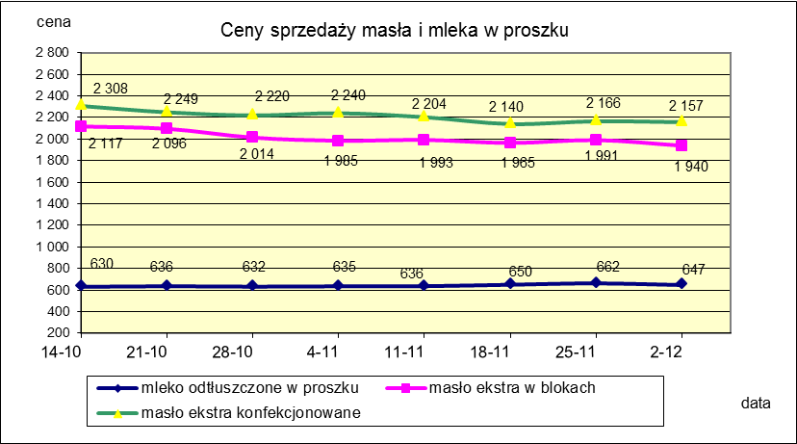
Ceny sprzedaży (NETTO) wybranych produktów mleczarskich za okres: 26.11-02.12.2018r.
Średnie ceny liczone są jako średnia ważona za 100 kg.
Daty podane w tabelach oznaczają ostatni dzień analizowanego tygodnia (poniedziałek - niedziela)

TOWAR | Rodzaj towaru | POLSKA |  |  | MAKROREGION
 |  |  |  |  | PÓŁNOCNY |  |  | CENTRALNY |  |  | POŁUDNIOWO-WSCHODNI |  |  | ZACHODNI
 |  | Cena [zł/100kg] |  | Tygodn. zmiana | Cena [zł/100kg] |  | Tygodn. zmiana | Cena [zł/100kg] |  | Tygodn. zmiana | Cena [zł/100kg] |  | Tygodn. zmiana | Cena [zł/100kg] |  | Tygodn. zmiana
 |  | 2018-12-02 | 2018-11-25 | ceny [%] | 2018-12-02 | 2018-11-25 | ceny [%] | 2018-12-02 | 2018-11-25 | ceny [%] | 2018-12-02 | 2018-11-25 | ceny [%] | 2018-12-02 | 2018-11-25 | ceny [%]
Masło 82% tł., 16% wody | w blokach | 1,939.92 | 1,991.21 | -2.6 | 1,997.90 | 2,026.53 | -1.4 | nld | 1,913.92 | - | 1,995.36 | 2,039.20 | -2.2 | 1,853.38 | 1,922.36 | -3.6
 | konfekcja | 2,156.97 | 2,165.74 | -0.4 | 2,149.93 | 2,163.47 | -0.6 | 2,152.77 | 2,159.24 | -0.3 | 2,170.18 | 2,176.23 | -0.3 | 2,182.75 | 2,189.28 | -0.3
Masło 80% tł., 16%wody, 2% soli | w blokach | -- | -- | -- | -- | -- | -- | -- | -- | -- | -- | -- | -- | -- | -- | --
Masło | Ogółem | 2,132.97 | 2,130.19 | 0.1 | 2,135.55 | 2,136.58 | 0.0 | 2,149.92 | 2,127.26 | 1.1 | 2,153.34 | 2,165.60 | -0.6 | 2,107.34 | 2,079.70 | 1.3
Mleko w proszku | pełne | 1,175.02 | 1,184.31 | -0.8 | 1,113.55 | 1,150.47 | -3.2 | 1,231.64 | 1,231.60 | 0.0 | nld | nld | - | nld | nld | -
 | odtłuszczone | 646.91 | 662.50 | -2.4 | 676.84 | 654.50 | 3.4 | 625.63 | 650.47 | -3.8 | 625.65 | 632.49 | -1.1 | 652.01 | 688.82 | -5.3
 | Ogółem | 748.42 | 797.46 | -6.1 | 753.27 | 722.07 | 4.3 | 699.90 | 798.63 | -12.4 | 832.12 | 942.97 | -11.8 | 752.72 | 828.99 | -9.2
Mleko zagęszczone | słodzone | nld | nld | - | -- | -- | -- | -- | -- | -- | -- | -- | -- | nld | nld | -
 | niesłodzone | 569.53 | 583.08 | -2.3 | nld | nld | - | -- | -- | -- | -- | -- | -- | nld | nld | -
 | Ogółem | 685.84 | 714.32 | -4.0 | nld | nld | - | -- | -- | -- | -- | -- | -- | nld | nld | -
Bezwodny tłuszcz mleczny |  | nld | nld | - | nld | nld | - | -- | -- | -- | -- | -- | -- | -- | -- | --
Serwatka w proszku |  | 314.84 | 314.62 | 0.1 | 317.85 | 321.83 | -1.2 | 303.57 | 284.26 | 6.8 | nld | nld | - | -- | -- | --
Laktoza |  | -- | -- | -- | -- | -- | -- | -- | -- | -- | -- | -- | -- | -- | -- | --
Kazeina i kazeiniany |  | -- | -- | -- | -- | -- | -- | -- | -- | -- | -- | -- | -- | -- | -- | --

mleko do skupu
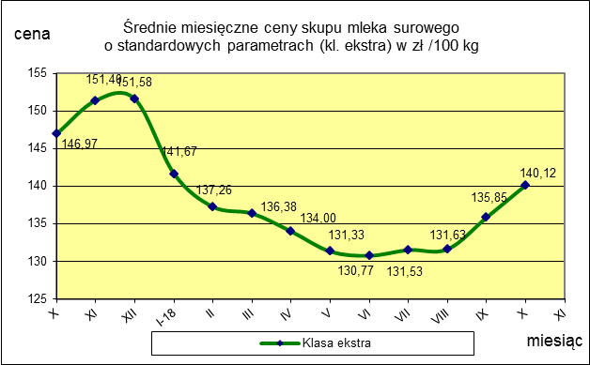
ŚREDNIA WAŻONA CENA SKUPU MLEKA ( NETTO) O STANDARDOWYCH PARAMETRACH (d. KL. EKSTRA) w zł/100kg

 |  |  | TOWAR |  | POLSKA
 |  |  |  |  | Cena [zł/100kg] |  | Miesięczna. zmiana ceny
 |  |  |  |  | październik | wrzesień
 |  |  | Mleko surowe do skupu o standardowych parametrach |  | 140.12 | 135.85 | 3.1

TOWAR | MAKROREGION
 | PÓŁNOCNY |  |  | CENTRALNY |  |  | POŁUDNIOWO-WSCHODNI |  |  | ZACHODNI
 | Cena [zł/100kg] |  | Miesięczna zmiana | Cena [zł/100kg] |  | Miesięczna zmiana | Cena [zł/100kg] |  | Miesięczna zmiana | Cena [zł/100kg] |  | Miesięczna zmiana
 | październik | wrzesień | ceny [%] | październik | wrzesień | ceny [%] | październik | wrzesień | ceny [%] | październik | wrzesień | ceny [%]
Mleko surowe do skupu o standardowych parametrach | 143.64 | 140.26 | 2.4 | 133.49 | 128.35 | 4.0 | 137.60 | 132.90 | 3.5 | 137.34 | 130.76 | 5.0

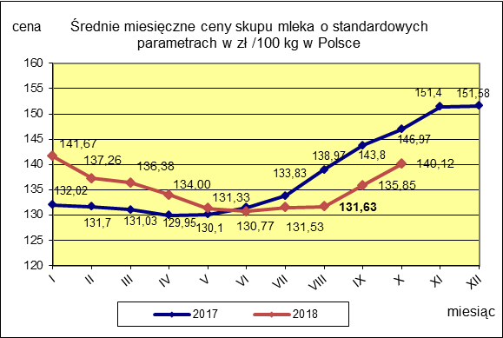
 |  |  |  |  |  |  | POLSKA
 |  |  |  |  |  | TOWAR | październik 2018 | październik 2017 | październik 2016 | Zmiana ceny [%] w 2018r. w stos. do lat:
 |  |  |  |  |  |  |  |  |  | 2017r. | 2016r.
 |  |  |  |  |  | Mleko o standardowych parametrach | 140.12 | 146.97 | 121.95 | -4.7 | 14.9

